Tabell3 & Figur1
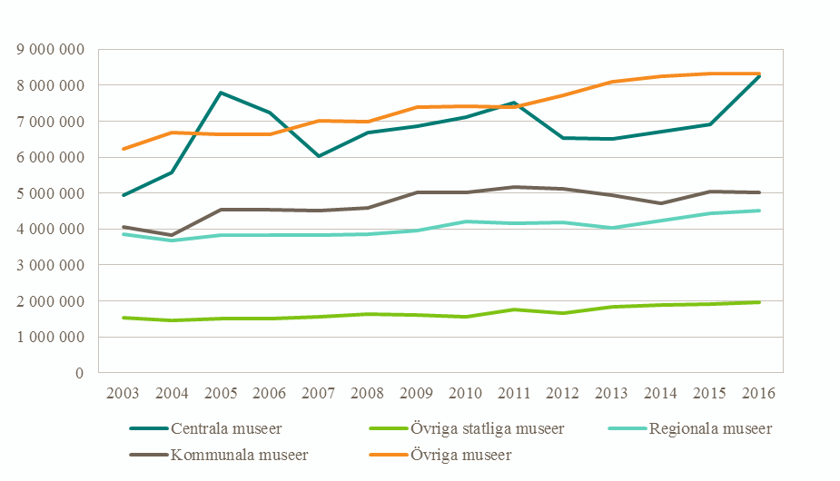
Tabell 3. Antalet besök 2013–2016.
Table 3. Number of visits 2013–2016.
Museikategori | 2013 | 2014 | 2015 | 2016
Centrala museer | 6,504,050 | 6,717,824 | 6,912,976 | 8,240,292
Övriga statliga museer | 1,849,708 | 1,887,843 | 1,917,321 | 1,969,358
Regionala museer | 4,034,266 | 4,239,597 | 4,448,445 | 4,515,814
Kommunala museer | 4,931,968 | 4,718,769 | 5,054,650 | 5,005,926
Övriga museer | 8,093,891 | 8,259,672 | 8,334,137 | 8,328,641
Totalt | 25,413,883 | 25,823,705 | 26,667,529 | 28,060,031
Uppräknade värden.
Uppgifter för tidserien 2003–2016 redovisas i Bilaga I.

 |  |  |  |  | Figur 1. Antalet besök 2003–2016.
 |  |  |  |  | Figure 1. Number of visits 2003–2016.

Tabell7 & Figur2
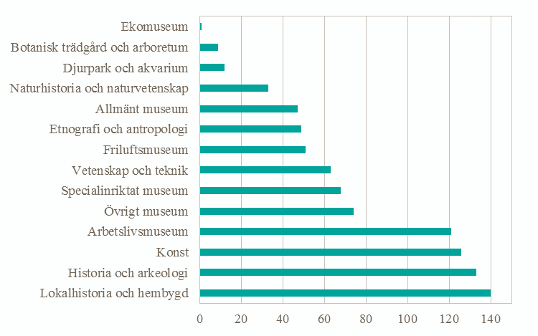
Tabell 7. Samlingarnas huvudsakliga inriktning 2016, antal per museikategori.
Table 7. The main focus of the collections 2016, number of museums per category.
Inriktning | Centrala museer | Övriga statliga museer | Regionala museer | Kommunala museer | Övriga museer | Totalt
Konst | 5 | 4 | 3 | 15 | 10 | 37
Historia och arkeologi | 11 | 5 | 14 | 18 | 14 | 62
Naturhistoria och naturvetenskap | 1 | 2 | 1 | 1 | 0 | 5
Vetenskap och teknik | 1 | 0 | 1 | 0 | 8 | 10
Etnografi och antropologi | 6 | 1 | 0 | 1 | 3 | 11
Djurpark och akvarium | 0 | 0 | 0 | 2 | 0 | 2
Botanisk trädgård och arboretum | 0 | 1 | 0 | 0 | 0 | 1
Friluftsmuseum | 1 | 0 | 0 | 5 | 2 | 8
Ekomuseum | 0 | 0 | 0 | 0 | 1 | 1
Arbetslivsmuseum | 0 | 0 | 0 | 5 | 39 | 44
Specialinriktade museum | 0 | 2 | 1 | 3 | 18 | 24
Lokalhistoria och hembygd | 0 | 1 | 1 | 7 | 33 | 42
Allmänna museum | 0 | 0 | 7 | 11 | 6 | 24
Övrigt | 0 | 5 | 3 | 5 | 17 | 30
Totalt | 25 | 21 | 31 | 73 | 151 | 301

 |  |  |  |  |  |  | Figur 2. Samlingarnas samtliga inriktningar 2016, antal per inriktning.
 |  |  |  |  |  |  | Figure 2. The focus of the collections 2016, number of museums per focus.

Tabell10 & Figur3
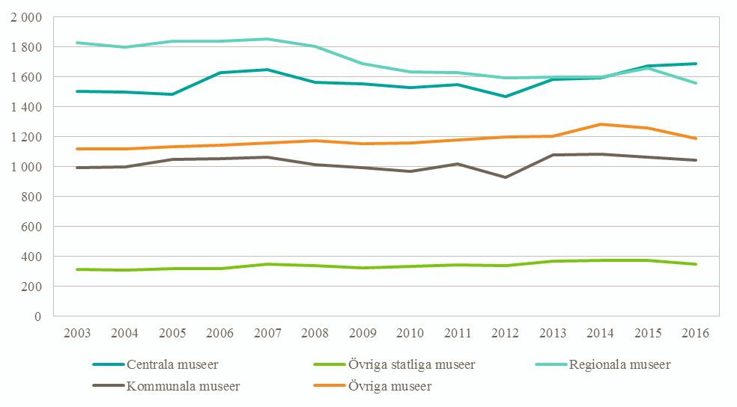
Tabell 10. Antalet årsarbetskrafter 2013–2016.
Table 10. Number of full-time equivalents 2013–2016.
Museikategori | 2013 | 2014 | 2015 | 2016
Centrala museer | 1,585 | 1,596 | 1,675 | 1,690
Övriga statliga museer | 371 | 374 | 372 | 350
Regionala museer | 1,600 | 1,599 | 1,657 | 1,560
Kommunala museer | 1,078 | 1,084 | 1,063 | 1,044
Övriga museer | 1,204 | 1,282 | 1,257 | 1,187
Totalt | 5,837 | 5,936 | 6,024 | 5,831
Uppräknade värden.
Motsvarande uppgifter för tidsserien 2003–2016 redovisas i Bilaga I

 |  |  |  |  | Figur 3. Antalet årsarbetskrafter 2003–2016.
 |  |  |  |  | Figure 3. Number of full-time equivalents 2003–2016.

Tabell12-13 & Figur4
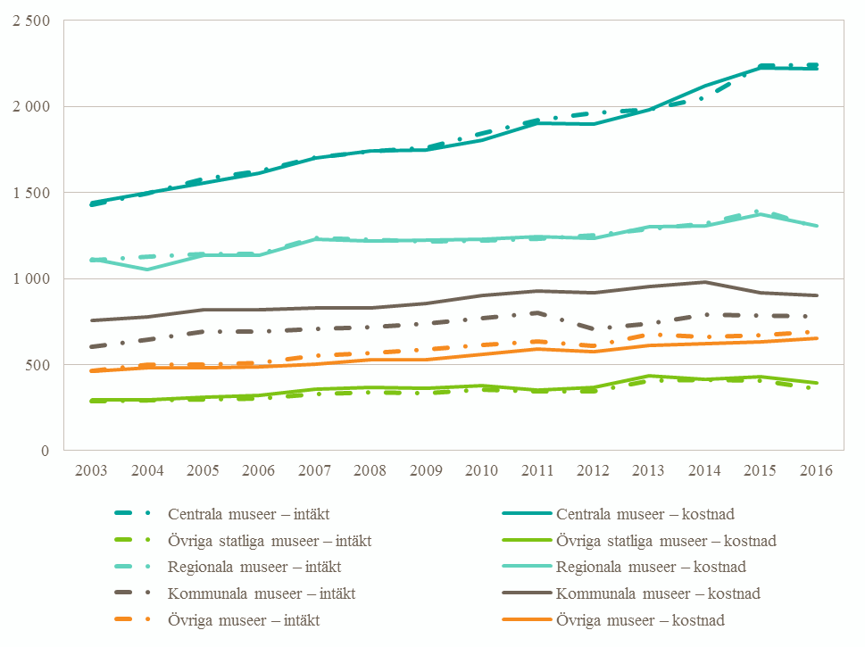
Tabell 12. Totala intäkter 2013–2016, miljoner kronor.
Table 12. Total revenues 2013–2016, SEK millions.
Museikategori | 2013 | 2014 | 2015 | 2016
Centrala museer | 1,986 | 2,050 | 2,237 | 2,243
Övriga statliga museer | 405 | 412 | 409 | 361
Regionala museer | 1,289 | 1,319 | 1,399 | 1,299
Kommunala museer | 739 | 788 | 784 | 782
Övriga museer | 677 | 659 | 670 | 690
Totalt | 5,096 | 5,228 | 5,498 | 5,376
Uppräknade värden.
Motsvarande uppgifter för tidsserien 2003–2016 redovisas i Bilaga I.

Tabell 13. Totala kostnader 2013–2016, miljoner kronor.
Table 13. Total costs 2013–2016, SEK millions.
Museikategori | 2013 | 2014 | 2015 | 2016
Centrala museer | 1,979 | 2,120 | 2,225 | 2,217
Övriga statliga museer | 437 | 416 | 428 | 392
Regionala museer | 1,299 | 1,306 | 1,376 | 1,305
Kommunala museer | 956 | 982 | 916 | 904
Övriga museer | 610 | 623 | 631 | 652
Totalt | 5,281 | 5,447 | 5,576 | 5,470
Uppräknade värden.
Motsvarande uppgifter för tidsserien 2003–2016 redovisas i Bilaga I.

 |  |  |  |  | Figur 4. Totalt intäkter och kostnader 2003–2016, miljoner kronor.
 |  |  |  |  | Figure 4. Total revenues and costs 2003–2016, SEK millions.

Tabell14-15 & Figur5-6
Tabell 14. Intäkter från bidrag eller anslag 2016, procent av totala intäkter samt procent som är årligt bidrag |  |  |  |  |  |  |  |  |  |  |  |  |  |  | Tabell 15. Övriga intäkter 2016, procent av totala intäkter.
Table 14. Revenues from grants 2016, percent of total revenues and percent of grants that are yearly. |  |  |  |  |  |  |  |  |  |  |  |  |  |  | Table 15. Other revenues 2016, percent of total revenues.
 | Stat |  | Arbetsförmedlingen |  | Landsting/Region |  | Kommun |  | EU |  | Övriga bidrag |  | Total
 | Andel av/Andel av bidrag som är |  |  |  |  |  |  |  |  |  |  |  |  |  | Museikategori | Entréavgifter | Försäljning | Sponsring | Donationer | Fond-avkastning | Uppdrags-verksamhet | Övriga intäkter | Summa övriga intäkter
Museikategori | intäkter | årligt | intäkter | årligt | intäkter | årligt | intäkter | årligt | intäkter | årligt | intäkter | årligt | intäkter | årligt
Centrala museer | 62 | 99 | 0 | 49 | 0 | 89 | 0 | 0 | 0 | 29 | 2 | 32 | 64 | 97 | Centrala museer | 15 | 5 | 1 | 1 | 0 | 8 | 4 | 36
Övriga statliga museer | 76 | 96 | 0 | 100 | 0 | 100 | 5 | 56 | 6 | 100 | 0 | 0 | 88 | 94 | Övriga statliga museer | 6 | 4 | 0 | 0 | 0 | 0 | 2 | 12
Regionala museer | 9 | 87 | 4 | 70 | 43 | 96 | 16 | 92 | 1 | 0 | 1 | 0 | 74 | 90 | Regionala museer | 3 | 5 | 0 | 0 | 0 | 12 | 4 | 26
Kommunala museer | 1 | 48 | 1 | 54 | 12 | 99 | 66 | 96 | 0 | 24 | 4 | 0 | 84 | 91 | Kommunala museer | 6 | 4 | 0 | 0 | 3 | 1 | 3 | 16
Övriga museer | 15 | 94 | 3 | 15 | 8 | 100 | 19 | 100 | 0 | 0 | 1 | 3 | 46 | 90 | Övriga museer | 15 | 21 | 3 | 0 | 1 | 8 | 5 | 54
Totalt | 40 | 98 | 2 | 61 | 13 | 97 | 12 | 94 | 0 | 66 | 2 | 16 | 70 | 94 | Totalt | 10 | 6 | 1 | 1 | 1 | 8 | 4 | 30

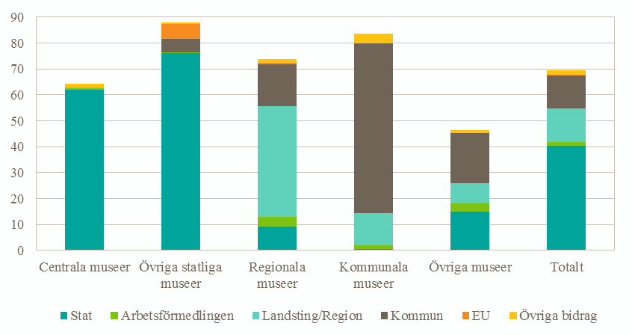
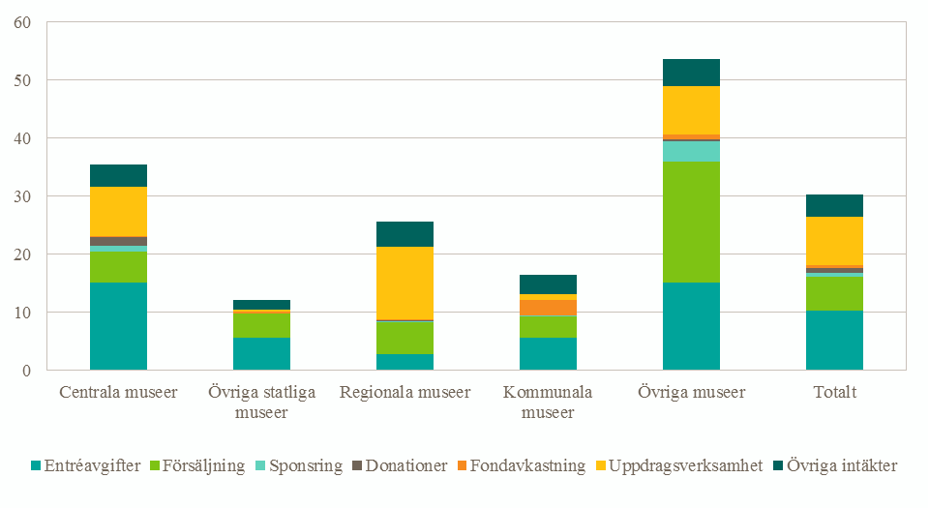

Figur 5. Bidrag 2016, procent av totala intäkter. |  |  |  |  |  |  |  |  |  |  |  |  |  |  | Figur 6. Övriga intäkter 2016, procent av totala intäkter.
Figure 5. Grants share 2016, percent of total revenues. |  |  |  |  |  |  |  |  |  |  |  |  |  |  | Figure 6. Other revenues 2016, percent of total revenues.

Tabell16 & Figur7
Tabell 16. Kostnader 2016, procent av totala kostnader.
Table 16. Costs 2016, percent of total costs.
 | Löpande kostnader |  |  | Kapitalkostnader
Museikategori | Personal | Lokal | Andra kostnader | Inköp av föremål till samlingarna | Avskrivningar fastigheter | Övriga avskrivningar | Finansiella kostnader | Totala kostnader
Centrala museer | 47 | 22 | 26 | 2 | 1 | 3 | 0 | 100
Övriga statliga museer | 47 | 19 | 31 | 0 | 1 | 2 | 1 | 100
Regionala museer | 59 | 15 | 23 | 0 | 0 | 2 | 0 | 100
Kommunala museer | 48 | 25 | 23 | 2 | 1 | 1 | 1 | 100
Övriga museer | 45 | 19 | 36 | 1 | 0 | 1 | 0 | 100
Totalt | 50 | 20 | 26 | 1 | 1 | 2 | 0 | 100

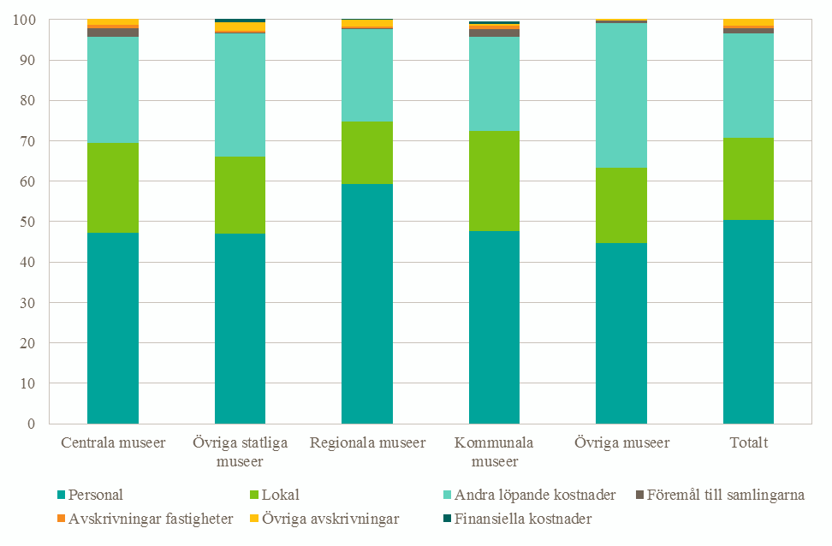

Figur 7. Kostnader 2016, procent av totala kostnader.
Figure 7. Costs 2016, percent of total cost.

